Domaransvarig
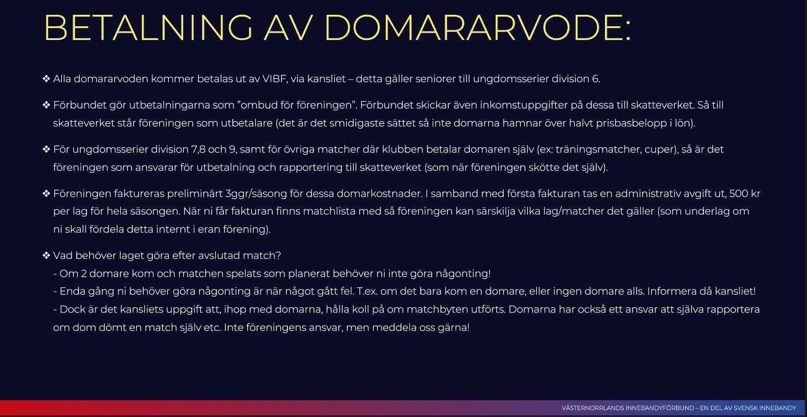
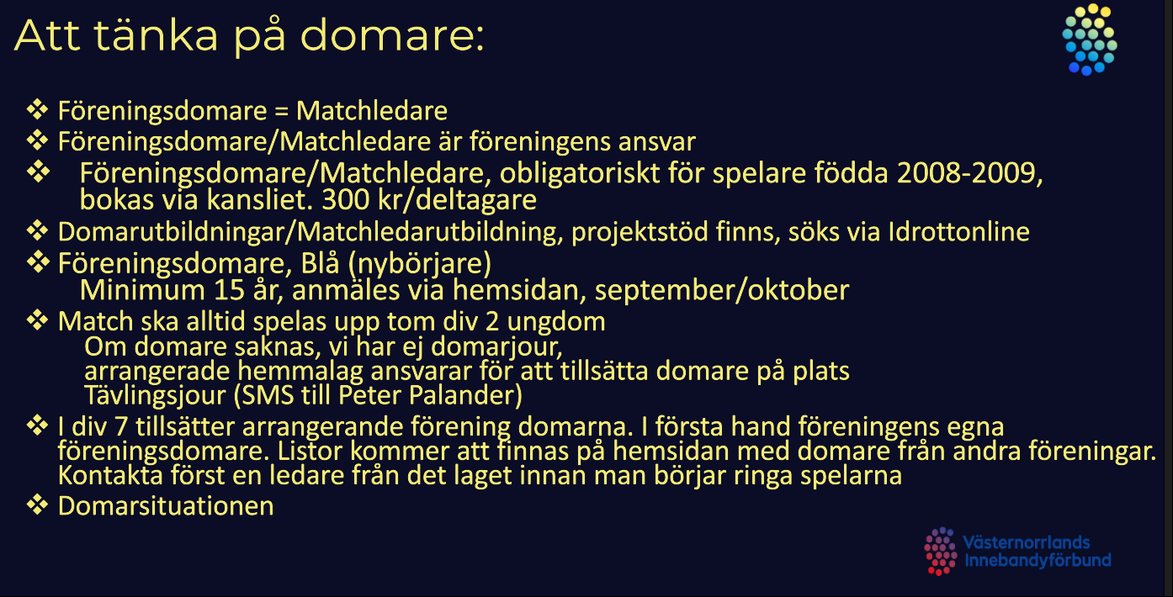
Domaransvarig

Ordna domare till division 7,8 och 9: observera att det är föreningen/arrangören som tillsätter domare i dessa divisioner. Här tillsätter man i första hand egna ”föreningsdomare”. Varje förening utbildar, i samverkan med förbundet, föreningsdomare i sin egen förening. Det är obligatoriskt att alla föreningars lag med spelare födda -05 (säsongen 2019/20) skall utbilda sina lag till föreningsdomare. Det är en enklare domarutbildning fördelad på 2 kvällar (ca 3-4 timmar totalt). Det är utöver dessa domare tillåtet att ha ledare/vuxna, från arrangerande förening, som hjälper till med dömningen om så krävs. Lista på föreningsdomare finns på hemsidan under fliken ”domare”. De sammandrag som har anmälan sent (div 8 och 9) har oftast spelschemat klart ca 10 dagar innan speldatum. Det är lämpligt att då snarast börja ringa för att göra klart med domare. Listan på föreningsdomare uppdateras eftersom då utbildningar sker löpande. Man får kontakta alla föreningsdomare oavsett förening. Finns inga lag i listan (vid start på säsongen så kontaktar ni förbundet så får ni tips på domare ni kan kontakta. Detta om ni inte har egna utbildade domare). | Samla in domararvode från deltagande lag vid sammandrag i division 7,8,9): Arvoden finns under fliken domare på hemsidan. Arrangören samlar in domararvodet (per deltagande lag och match) och sköter den administrationen. Lämpliga kvitton för detta finns också under rubriken ”domare” på hemsidan (underrubrik ”Dokument – kvitton etc”). Använd det eller gör eget kvitto.

Kontakta/kalla domarna: kalla domare till match med mejl, sms eller samtal. Enklast är ett automatiskt mejlutskick via IBIS (gäller ner till division 6). Gå in på matchen (föreningsklienten) i ibis. När ni valt match klickar ni på fliken ”Kallelse” (se bild nedan). Där kan ni skicka kallelse både till domarna och bortalaget, kontrollera den automatiska informationen och ändra vid behov. Vill ni kontakta på annat vis gå till VIBF ́s hemsida, under rubriken ”domare”. Här finns listor för distriktsdomare (senior och ungdom ner till div 6) respektive föreningsdomare (ungdom div 7,8,9). Observera att division 7,8,9 inte kan kallas via IBIS. Om domare ej är tillsatta på matchen eller inte har accepterat uppdraget i iBIS, kommer de inte att vara synliga i matchinformationen. Några dagar innan match (minst 3 dagar) brukar vara lämpligt att kalla domarna. Finns då inga domare på matchen kontakta gärna förbundet så hjälper vi till att kolla att inget gått fel! | Division 7 döms av 2 domare. Hemmalag respektive bortalag betalar då varsin domare/match via arrangören. Om domare måste döma ensam skall domaren erhålla 1,5 gånger ordinarie arvode.

Är ni sena med kallelsen är det alltid säkrare att ringa. | I division 8 och 9 döms matcherna av 1 domare. Då betalar lagen ett halvt domararvode vardera/match till arrangören. Bestäm med deltagande lag om arvodet skall betalas i en klump på ett samlat kvitto för hela dagen eller om betalning skall ske efter varje match.
https://innebandy.se/vasternorrland/domare/matchledare-foreningsdomare
Matchledare/Föreningsdomare Kontaktlistor Matchledare: Kontaktperson gällande matchledare - ÖVIK Simon Hedkvist sköter både utbildning och hjälper till med tillsättning av matchledare. 072-226 64 48 simonhedkvist955@hotmail.com | Betala domarna: i seriematcher, och sammandrag ner till division 6 betalas domararvodet ut av förbundet till domaren, via IBIS. För sammandrag i division 7,8 och 9 betalas arvodet ut till domaren direkt, av arrangören, när denne har gjort klart sina uppdrag för dagen, i aktuellt sammandrag. Domarkvitton finns på hemsidan under fliken ”domare” (underrubrik ”Dokument – kvitton etc”). Många domare har med sig kvitton, men ha gärna några i reserv.

OLD? Gullänget/Kroksta F-07 Eriksson Ronja ronjas2007@gmail.com Forsberg Ella 070-2531339 ellaforsberg07@hotmail.com Hamberg Clara 070-2061326 clara.hamberg07@gmail.com Hellström Josefine Jossan.hellstrom.07@gmail.com Hörnsten Hilma hilmahornsten@icloud.com Lövdahl Zaga zagalovdahl@icloud.com Nässén Elvira 070-3993113 elviranassen@hotmail.com Näsström Elsa 073-3466826 elsanasstrom44@gmail.com Sondell Klara 0703753113 klara.sondell@gmail.com Sturk Elina fredrik.sturk18@gmail.com Sundberg Saga annaelsasagasundberg@gmail.com Söderlind Edla edla10@icloud.com Tillander Isabelle 0709963388 isabelletillander@gmail.com Vestberg Hedvig 0768124321 hedvigvestberg@gmail.com Wikström Nova nova.wikstrom@gmail.com Wågström Isabell 0767740571 isabellontravel@gmail.com

Matchvärd
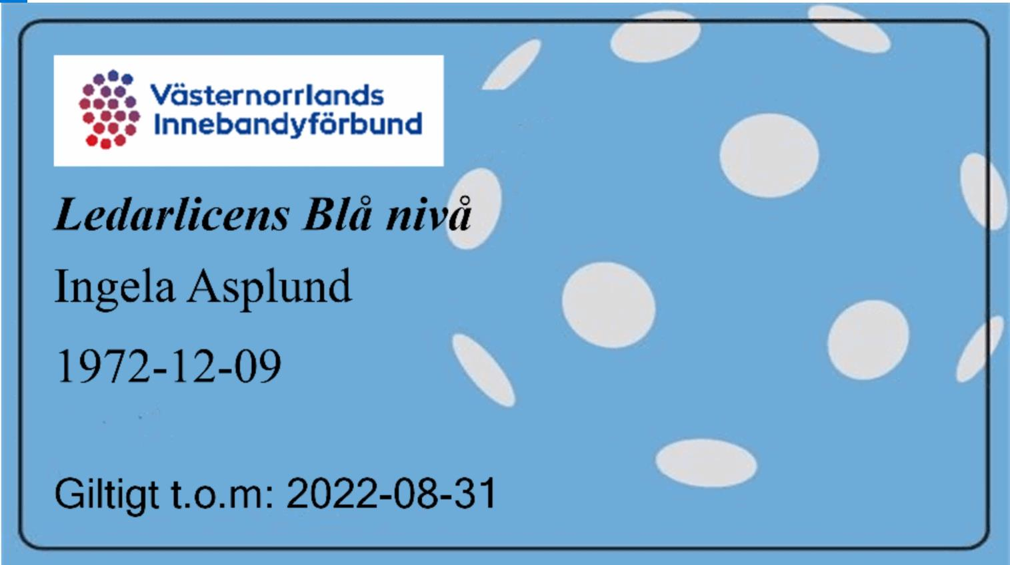
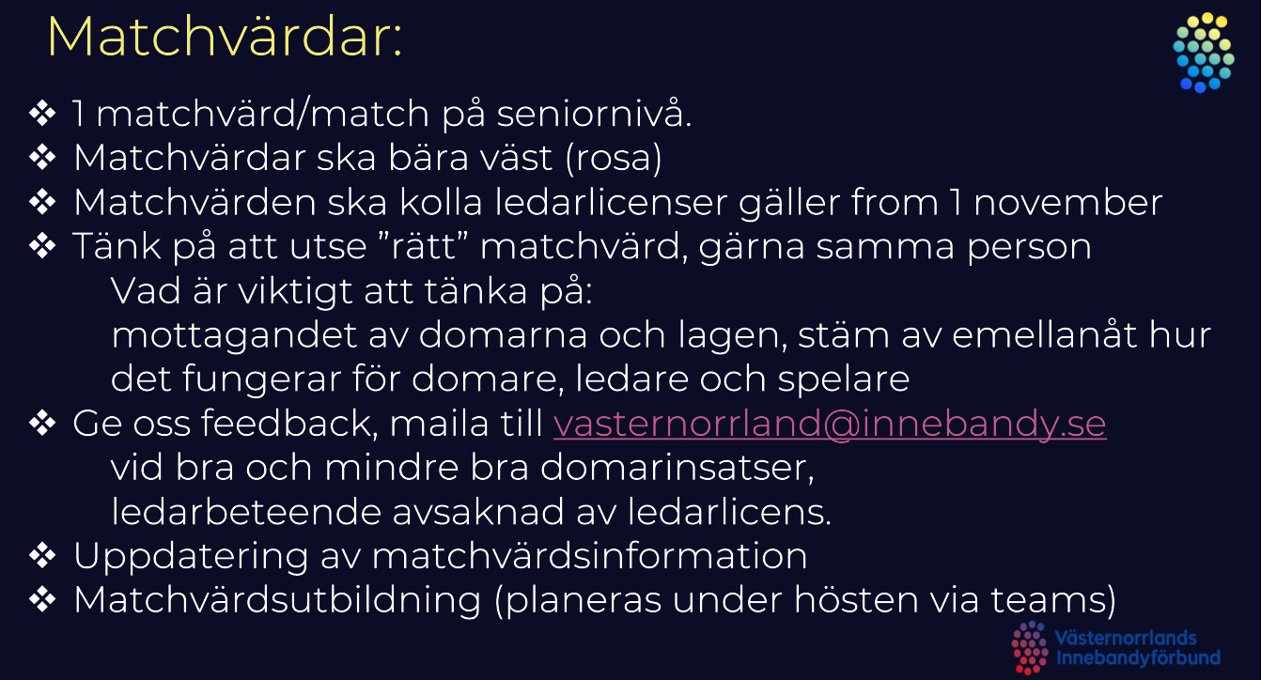
Matchvärd ( 2 per match)

Matchvärd finns på plats och hälsar motståndare och domare välkomna, samt visar vart omklädningsrummen finns placerade. I övrigt följer Matchvärden de riktlinjer som finns framtagna av Västernorrlands Innebandyförbund och finns i sin helhet på VIBFS hemsida (under rubriken”tävling”/samt i matchvärdspåsen). Alla deltagande lag i seriespel får en matchvärdspåse, tillhandahålls av förbundet, kontakta kansliet om ni inte har någon!. Påsen behåller ni sen i ert lag!

https://innebandy.se/vasternorrland/tavling/matchvard-och-sekretariat
Ordning på publik: arrangören, med hjälp av matchvärd, har ett ansvar att agera om publik beter sig illa. Oftast handlar det om att på ungdomsnivå ha ett bra språk även från läktaren. Våga säga ifrån om det inte känns okej! Detta gäller såklart även för deltagande lag och dess ledare.

- Se till att det finns en matchvärd på plats under hela arrangemanget, se instruktioner vad som gäller ”matchvärdpåsen” som finns att hämta på VIBF kansli.

- Arrangören, ihop med matchvärd, ansvarar för att ordning råder på publik, och agerar om det behövs.

Efter Corona Tips: • Ett bord med handsprit vid ingången • Torka av bänkarna mellan matcherna • Inga sidbyten • Omklädningsrum som är märkta med lagens namn

Du som matchvärd har en viktig roll vid matcherna, din viktigaste uppgift är att vara ett stöd till domarna och uppmuntra publik och ledare att stödja våra domare och skapa ett bra idrottsklimat i våra hallar.

En matchvärdsväst

Skall var opartisk, dvs att du inte visar att du hejar på något utav lagen.

Tar emot domarna när de kommer till sporthallen och visar dem var de kan byta om/vara

Kontrollera ledarlicens - på rätt nivå
visas i cardskipperappen gäller från 1 november

Har mandat att på ett vänligt men bestämt sätt säga till ledare och publik om dom beter sig osportsligt

Rapportera till kansliet om något olämpligt inträffar, rapportera gärna positivt händelser också

Prata med domarna efter matchen och stäm av att allt känns bra, ge gärna positiv feedback

Att göra efter matchen • När matchen är slut återkopplar matchvärden, bara vid behov, med ett mail till Kansliet • Händelser som kan rapporteras är: särskilda positiva och/eller negativa händelser kring arrangemanget, ledarnas beteende och domarnas insats • Händelser som ska rapporteras är: Om ledare saknar rätt ledarlicens • Mailet skickas till: per.palsson@innebandy.se

Rätt ledarlicens har ledarna i sin mobiltelefon, ser ut enligt nedan Ibland kan arbetet släpa efter och vi har inte hunnit dela ut Cardskipper till ledare som gått rätt utbildning.

